プログラムとは
■プログラムとは何か？
プログラムとは、コンピューターに対して何か作業を依頼することと、その作業手順をまとめたもののことを指す。

例）
①〇〇ファイルを開く
②ファイルの先頭に「おはようございます」と文字を挿入する
③ファイルを保存する
④ファイルを閉じる

しかし、コンピューターには、人間の言葉で指示・命令を出しても理解することができない。



〇〇、××という情報を△△という名前の
データベースに格納してください

コンピューターが理解できるのは、機械語(マシン語)と呼ばれる言語。
機械語は16進数の数値でやり取りされる。

機械語の例） | しかし、左記の機械語では、何が書かれているのか人間が直感的に理解することができない。
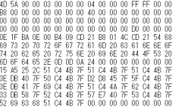

4D 1F 20 70 00 B4 CD …

そこで、コンピューターへの指示を出すために、
人間が読み書きできる言葉で、後々コンピューターも理解できる仕組みを持ったプログラミング言語を利用する。

実行結果

②コンパイラと呼ばれる、プログラムを機械語に翻訳してくれる
プログラムに対して翻訳(コンパイル)の作業を指示

③コンパイラがプログラムを機械語に翻訳
※言語によるが、機械語のファイルができる場合もある
①プログラミング言語でプログラムを作成

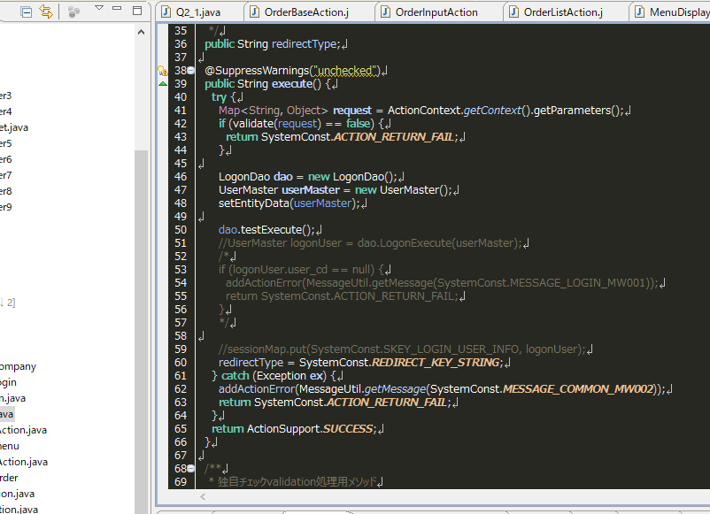

⑤機械語からプログラムを実行

④コンピューターに、機械語のプログラムを実行するよう指示

■本研修で扱うプログラミング言語について
世界には様々なプログラミング言語がある。
それぞれ特徴があり、得意としている分野が異なるが、本研修では主に以下の言語を扱う。

Java(ジャバ)…コンパイルすることで指示出しの可能になる言語。色々なマシン上で動作する。
JavaScript(ジャバスクリプト)…IEやChromeなど、ブラウザ上で動作する言語。コンパイルを必要としない。
SQL(エスキューエル)…データベースの操作を行うための言語。

Java手動実行
■前提の確認
・環境構築手順に従って、JavaはPCにインストールされているか？
・Javaの手動実行が可能か？
以下で確認する。

①コマンドプロンプトを開く(「cmd」を実行)
②「java -version」と入力して、Javaのバージョンが表示されるか？
※表示されているバージョンはインストールしたものに読み替え

③表示されなかった場合、環境変数からJavaのパスを確認
コントロール パネル\システムとセキュリティ\システム\システムの詳細設定

■Javaプログラムの作成と手動実行
Javaプログラムの動作順序を理解するため、「Hello World!」と表示するだけのプログラムを作成してみる。

①エディタを開く。(例はサクラエディタ)
②細かい内容の理解はともかく、以下のように記述する
public class FirstProgram {
public static void main(String[] args) {
System.out.print("Hello World!");
}
}
③「FirstProgram.java」という名前でファイルを保存する。
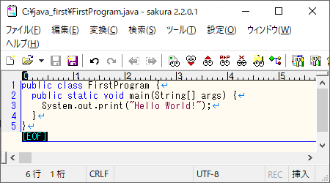

パスとは？
コンピューター上の位置・場所のこと。
Windowsを使っていると、実は日常的に目にすることができる。
→の背景青塗の部分はパスの表記
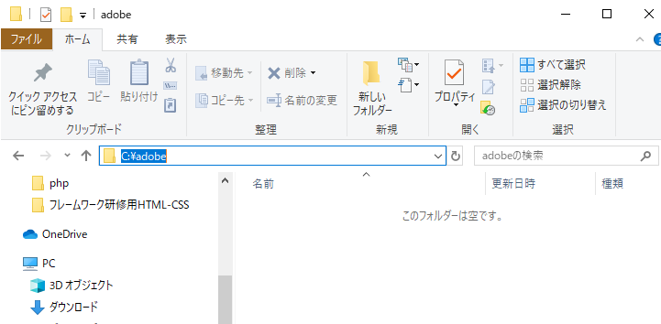

④コマンドプロンプトを開く
⑤「cd ファイルを保存したディレクトリパス」を入力して、ファイルを保存したディレクトリに移動

「>」よりも左側のパスが、ファイルを保存したパスになっていればよい

コマンドとは？
コンピューターに対して特定の作業指示を出すための命令語
⑥javacコマンドを利用してコンパイルを指示
※ここでjavacコマンドが認識されない場合、環境変数からjavac.exeのパスを確認(JDKがそもそもいるか？)
※コンパイルに成功すると、何も表示されない

⑦コンパイル結果を確認
javaファイルを格納したフォルダに、classファイルができているはず。

エディタで開くと、16進数表記ではないが、人間には直感で理解できない内容になっている。
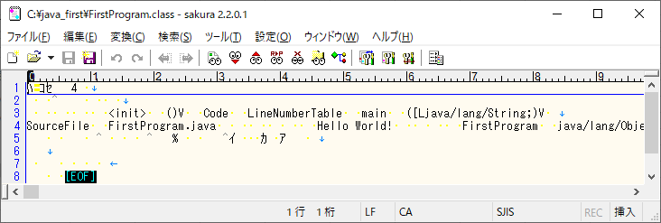

⑧javaコマンドを利用して、classファイルをJavaに実行させる
プログラムの打ち込みがミスっていなければ、Hello World!と表示されるはず。

プログラムとは？での手順と、上記の手順を突き合わせてみよう。
また、書いたプログラムの意味と、実行結果を簡単に確認してみよう。

